재검수(20181026)
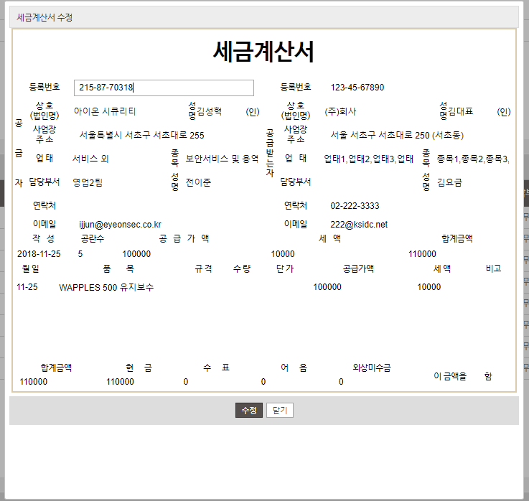
영역 | No | TEST 실행 내용 |  |  | 검수 내용 | 페이지 | 디버깅 | 처리 상태
 |  | 1단계 | 2단계 | 3단계
요금 정보 | 1 | 계산서 설정 | 2단계로 미등록 | 저장 | 2단계에 등록된 서비스가 없을 때 경고창 미표시 |  | 2단계에 등록된 서비스가 없을 때 경고창 - 설정된 값이 없습니다. (저장 처리 안함) ※ test해보니 처리 되지 않습니다.
 | 2 | 계산서 설정 | 계산서2, 계산서3, 계산서4 | 품목대표 체크박스 변경하면서 클릭 | 현재 세팅한대로 TEST 해보시기 바랍니다. 품목대표의 체크박스를 다시 클릭 하거나 변경하면서 클릭하면 계산서2,3,4의 오른쪽 세금계산서 품목명이 계산서1의 품목명을 가져오는 현상이 있네요
결제 내역 | 3 | 결제 내역 리스트 | 셀렉트 박스 - 월 | 변경 선택 | 결제일의 월 기준 검색인데... 결제일을 수정해본 후 테스트했으나 정상처리되지 않음 |  | 결제일을 9월로 변경해서 테스트해주세요
청구 내역 결제 내역 | 4 | 계산서 ui |  |  | 아래 이미지 처럼 라인이 없습니다.

